角色剧情配置模板
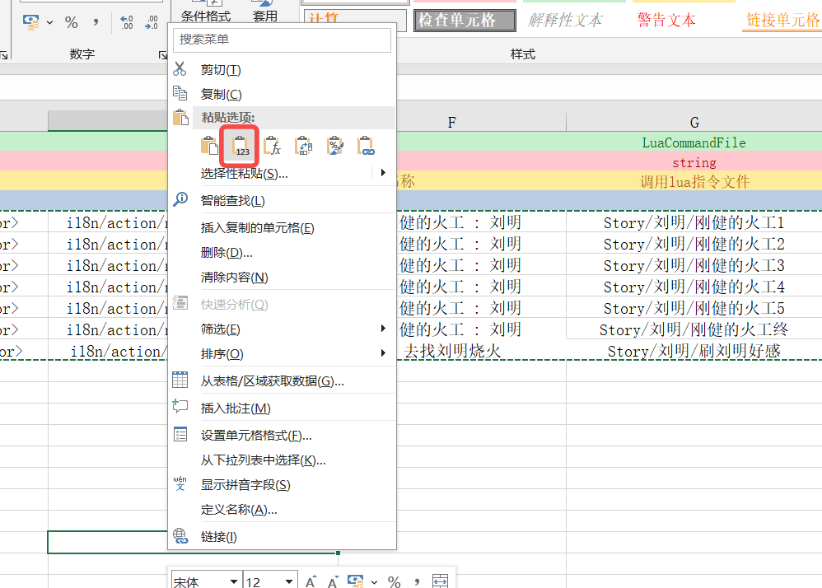
##var | Id | Icon | Prefix | Name |  | LuaCommandFile | CostActionCount | ActionType | ActionConditions |  |  |  |  |  |  |  |  |  | ImportanceType
##type | string | string | string | text |  | string | int | ActionClassType | array,ActionConditionBase |  |  |  |  |  |  |  |  |  | ActionImportantType
## | ID | 图标 | 前缀 | key 行为名称 |  | 调用lua指令文件 | 花费行动次数 | 行动类型 | 行动激活条件列表(目前暂定最多10个条件，要加上限往后面继续合并格子就行) |  |  |  |  |  |  |  |  |  | 重要程度
## |  |  |  |  |  |  |  |  | 条件1 | 条件2 | 条件3 | 条件4 | 条件5 | 条件6 | 条件7 | 条件8 | 条件9 | 条件10
 | 妖媚的紫蛇1 |  | <color=#E55EFD>[???]</color> | i18n/action/name/liuming_story1 | 妖媚的紫蛇:姬野蔓 | Story/姬野蔓/妖媚的紫蛇1 | 1 | 地块 | 存档标记,没有,完成妖媚的紫蛇1 | 门派地块判断,玩家,有,当前地块 | 门派角色判断,玩家,有,姬野蔓 |  |  |  |  |  |  |  | 重要
 | 妖媚的紫蛇2 |  | <color=#E55EFD>[???]</color> | i18n/action/name/liuming_story2 | 妖媚的紫蛇:姬野蔓 | Story/姬野蔓/妖媚的紫蛇2 | 1 | 地块 | 存档标记,没有,完成妖媚的紫蛇2 | 门派地块判断,玩家,有,当前地块 | 门派角色判断,玩家,有,姬野蔓 | 存档标记,有,完成妖媚的紫蛇1 | 角色好感,姬野蔓,大于等于,7 |  |  |  |  |  | 重要
 | 妖媚的紫蛇3 |  | <color=#E55EFD>[???]</color> | i18n/action/name/liuming_story3 | 妖媚的紫蛇:姬野蔓 | Story/姬野蔓/妖媚的紫蛇3 | 1 | 地块 | 存档标记,没有,完成妖媚的紫蛇3 | 门派地块判断,玩家,有,当前地块 | 门派角色判断,玩家,有,姬野蔓 | 存档标记,有,完成妖媚的紫蛇2 | 角色好感,姬野蔓,大于等于,7 |  |  |  |  |  | 重要
 | 妖媚的紫蛇4 |  | <color=#E55EFD>[???]</color> | i18n/action/name/liuming_story4 | 妖媚的紫蛇:姬野蔓 | Story/姬野蔓/妖媚的紫蛇4 | 1 | 地块 | 存档标记,没有,完成妖媚的紫蛇4 | 门派地块判断,玩家,有,当前地块 | 门派角色判断,玩家,有,姬野蔓 | 存档标记,有,完成妖媚的紫蛇3 | 角色好感,姬野蔓,大于等于,14 |  |  |  |  |  | 重要
 | 妖媚的紫蛇5 |  | <color=#E55EFD>[???]</color> | i18n/action/name/liuming_story5 | 妖媚的紫蛇:姬野蔓 | Story/姬野蔓/妖媚的紫蛇5 | 1 | 地块 | 存档标记,没有,完成妖媚的紫蛇5 | 门派地块判断,玩家,有,当前地块 | 门派角色判断,玩家,有,姬野蔓 | 存档标记,有,完成妖媚的紫蛇4 | 角色好感,姬野蔓,大于等于,14 |  |  |  |  |  | 重要
 | 妖媚的紫蛇终 |  | <color=#E55EFD>[???]</color> | i18n/action/name/liuming_story6 | 妖媚的紫蛇:姬野蔓 | Story/姬野蔓/妖媚的紫蛇终 | 1 | 地块 | 存档标记,没有,完成妖媚的紫蛇终 | 门派地块判断,玩家,有,当前地块 | 门派角色判断,玩家,有,姬野蔓 | 存档标记,有,完成妖媚的紫蛇5 | 角色好感,姬野蔓,大于等于,21 |  |  |  |  |  | 重要
 | 刷姬野蔓好感 |  | <color=#FFB1FA>[日常]</color> | i18n/action/name/liuming_daily | 去找姬野蔓练剑 | Story/姬野蔓/刷姬野蔓好感 | 1 | 地块 | 角色好感,姬野蔓,小于等于,21 | 门派地块判断,玩家,有,当前地块 | 门派角色判断,玩家,有,姬野蔓 | 存档标记,有,完成妖媚的紫蛇1 |  |  |  |  |  |  | 重要

故事名 | 角色名 | 日常行为
妖媚的紫蛇 | 姬野蔓 | 练剑 |  | 改变左边三个参数就可以生成不同角色剧情配置

行动模板表配置
妖媚的紫蛇1,妖媚的紫蛇2,妖媚的紫蛇3,妖媚的紫蛇4,妖媚的紫蛇5,妖媚的紫蛇终,刷姬野蔓好感

注意：复制粘贴时选按值复制

